Duz
FAİZ, VERGİ ve AMORTİSMAN ÖNCESİ KAR |  | Tarihsel
(FAVÖK, EBITDA) |  | 2008/12 | 2009/12 | 2010/12 | 2011/12 | 2012/12 | 2013/12 | 2014/12 | 2015/12
Esas Faaliyet Karı |  | 440 | 694 | 566 | 659 | 770 | 861 | 988 | 1,087
Amortisman ve İfta Giderleri |  | 166 | 182 | 193 | 218 | 261 | 302 | 346 | 370
Faiz, Vergi ve Amortisman Öncesi Kar |  | 606 | 876 | 758 | 876 | 1,031 | 1,163 | 1,334 | 1,456
FAVÖK Düzeltmeleri |  | 0 | 0 | 0 | 0 | 0 | 0 | 0 | 0
 | Bir Defalık Giderler (+)
 | Emsallere Uygun Olmayan Gelir ve Giderler(+/-)
 | Faaliyet Dışı Varlıklardan Üretilen Gelirler/Giderler (+/-)
 | Firma Sahiplerine Ödenen Normaldışı Maaş ve Bonuslar (+/-)
 | Olağanüstü Gelir ve Giderler (+/-)
 | Diğer
 | Diğer
 | Diğer
Düzeltilmiş FAVÖK |  | 606 | 876 | 758 | 876 | 1,031 | 1,163 | 1,334 | 1,456
EBITDA Adjustment:
Adjust EBITDA for any normalizing or non recurring items
EBITDA will need to be normalized for any items that fall under one of the following scenarios:
1-) One-time expenses or revenues not expected to occur each year;
2-) Amounts that have not been recorded in the financial statements at fair market value; and
3-) Overly aggressive or conservative application of an accounting policy.
Read our article on the Top 10 EBITDA Adjustment to Make Before Selling a Business to get an better sense of what can be added back or deducted in your template.
Top 10 EBITDA Adjustments
So how exactly can you normalize EBITDA? Here are 10 of the best normalizing adjustments (in no particular order). Remember that it's important to do these calculations before you put your business up for sale. At the very least, it should save you money when you hire an investment banker to market your company. Non-Arms-Length Revenue or Expenses This refers to a company that enters into transactions with related parties at a price that is lower or higher than market rates. An example would be if your operating company buys supplies from another company owned by a major shareholder at prices higher than market value. When your operating company goes up for sale, you would normalize EBITDA to reflect the fair market value of these supplies.
Revenue or Expenses Generated by Redundant Assets Redundant assets are not used to run the business. Imagine that your business owns a lake cottage that is occasionally used for company functions or as an incentive for good performance among your employees. The cottage isn't really needed to run the business - it would be redundant to a buyer. Therefore, if the expenses related to this cottage have been paid for by the company, these expenses would be added back to normalize EBITDA.
Owner Salaries and Bonuses Owner salaries are often higher or lower than the regular salary that would be paid to a third-party manager. Also, when owners manage the business, a bonus may be declared at the end of the year to reduce income taxes. This bonus and any extraordinary owner salaries need to be added back to calculate recurring EBITDA. An estimate of the third-party manager compensation would be deducted. The typical result, particularly if large year-end owner bonuses have been paid, is an increase in EBITDA.
Rent of Facilities at Prices Above or Below Fair Market Value Many companies do not own the facilities they occupy, but instead rent them from a holding company owned by a shareholder. This is similar to related party transactions that need to be adjusted, but I single it out as a separate point given how frequently it occurs. The rent is often arbitrarily set above the going market rent. EBITDA would be adjusted upwards by adding back the arbitrary, non-arms-length rent and subtracting the true market rent.
Start-Up Costs If a new business line has been launched during the period when the historical results are being analyzed, the associated start-up costs should be added back to EBITDA. This is because the costs are sunk and will not be incurred going forward.
Lawsuits, Arbitrations, Insurance Claim Recoveries and One-Time Disputes Any extraordinary income or expenses that may have been settled during the review period would not recur. Therefore, they would be deducted (in the case of income such as an insurance claim recovery) or added back (in the case of an expense such as a lawsuit settlement).
One Time Professional Fees Look out for expenses incurred that relate to matters that do not recur in the future. An example is legal fees a business may incur in settling a legal dispute. Not only would you add the settlement expense back to EBITDA, but you would also add back the related legal expenses. The same applies for accounting fees on special transactions or marketing costs if you did a one-time marketing campaign.
Repairs and Maintenance One of the most overlooked categories to review is repairs and maintenance. Often, private business owners will aggressively categorize capital expenses as repairs in order to minimize taxes. While this practice may reduce annual taxes, it will hurt the valuation when the business is sold by reducing historical EBITDA. Therefore, an adequate review to separate and add any of these capital items back to EBITDA is a must.
Inventories If your company provides services using equipment, there is usually parts inventory on hand. Often, private business owners will carry a general allowance of parts inventory throughout the year (say $25,000 for a small warehouse). Like capital purchases, parts acquired during the year are also expensed to minimize income for tax purposes. If there is more inventory than the general allowance being carried, it would be smart to count and value this inventory as close to the time the business is sold as possible. Any excess over the carried allowance of $25,000 would be added back to EBITDA in order to account for the actual inventory value carried.
Other Income and Expenses This financial statement category is usually loaded with items that may be added back to EBITDA. It is also sometimes the dumping ground for expenses that cannot be coded elsewhere. Pay careful attention to these accounts, and make sure that anything that is not recurring gets added back. For example, some companies record one-time employee bonuses or special donation expenses in this category. These should definitely be added back to EBITDA
Düzeltilmiş FAVÖK Marjı |  | 8.9% | 13.3% | 10.9% | 10.4% | 9.8% | 10.5% | 10.7% | 10.3%

 |  | Tarihsel
ERTELENMİŞ VERGİ VARLIĞI |  | 2009/12 | 2009/12 | 2010/12 | 2011/12 | 2012/12 | 2013/12 | 2014/12 | 2015/12
Net Ertelenmiş Vergi Varlığı/Yükümlülüğü |  | -26 | -54 | -89 | -163 | -150 | -155 | -168 | 49
Faaliyet Dışı Ertelenmiş Vergi Varlığı/Yükümlülüğü |  | 0 | 0 | 0 | 0 | 0 | 0 | 0 | 0
 | Devlet Teşvik ve Yardımları
 | Mahsup Edilebilecek Mali Zararlar
 | Diğer
 | Diğer
 | Diğer
 | Toplam
Operasyonel Net Ertelenmiş Vergi Varlığı/Yüküm. |  | -26 | -54 | -89 | -163 | -150 | -155 | -168 | 49

MEVCUT SABİT VARLIKLARIN AMORTİSMAN ve İTFA GİDERLERİ |  | Tahmini
 |  | 2016 | 2017 | 2018 | 2019 | 2020 | 2021 | 2022 | 2023 | 2024 | 2025
 | Mevcut Maddi Duran Varlıkların Amortisman Giderleri
 | Mevcut Maddi Olmayan Duran Varlık İtfası
Toplam Amortisman ve İtfa Giderleri |  | 0 | 0 | 0 | 0 | 0 | 0 | 0 | 0 | 0 | 0

 |  | Tarihsel
Sermaye Arttırımı (Nakit, Bedelli) |  | 2008/12 | 2009/12 | 2010/12 | 2011/12 | 2012/12 | 2013/12 | 2014/12 | 2015/12
Sermaye Arttırımı |  |  | 276 | 0 | 0 | 0 | 0 | 0 | 0
Sermaye Arttırımı (Nakit, Bedelli) |  | Tahmini
 |  | 2016 | 2017 | 2018 | 2019 | 2020 | 2021 | 2022 | 2023 | 2024 | 2025
 | Sermaye Arttırımı
Toplam Sermaye Arttırımı |  | 0 | 0 | 0 | 0 | 0 | 0 | 0 | 0 | 0 | 0

B. Advanced Approach. In this approach, we make a number of detailed adjustments.
1. Book taxes. We start with a company's income tax provision found on the income statement.
2. Change in deferred taxes. Next, we add the year-to-year increase in a company's deferred income tax liability (or subtract the increase in a company's deferred taxasset). These line items can be found on a company's balance sheet. However, sometimes, this liability is not separately broken out. In those cases, there are two alternate sources for a company's change in deferred taxes:
"Adjustments to reconcile net income to net cash provided by operating activities" in the "Cash flows from operating activities" section of the Cash Flow Statement. A deferred tax liability occurs when a company pays less in cash taxes than it reports in book taxes. Thus, an increase in a company's deferred tax liability represents a source of cash. Conversely, a deferred tax asset occurs when a company pays more in cash taxes than it reports in book taxes. Thus, an increase in a company's deferred tax asset represents a use of cash.
The Income Taxes section of the Notes to the Consolidated Financial Statements, where the 10-K will list the "components of the provision for income taxes". We subtract the sum of the annual U.S. and Foreign deferred income taxes from a company's income tax provision. When annual U.S. and foreign deferred taxes are positive, the company has increased its net deferred tax liability, which reduces the tax onus. Conversely, when annual U.S. and foreign deferred taxes are negative, the company has increased its net deferred tax asset, which increases the tax onus. (Note: the sum of U.S. and Foreign deferred income taxes should be identical to the number in the Cash Flow Statement.)
3. "Unlevering" income taxes. Finally, we remove taxes paid (in the case of positive interest income) or add back taxes shielded by debt (in the case of interest expense). For example, if a company had $100 million in interest income and an estimated 35% marginal tax rate, we would subtract $35 million. If a company had $100 million interest expense, we would add back $35 million in taxes (that would have been paid if that interest expense had not shielded the company from paying taxes).
 |  | Tarihsel
Kar Payı Ödemesi |  | 2008/12 | 2009/12 | 2010/12 | 2011/12 | 2012/12 | 2013/12 | 2014/12 | 2015/12
Kar Payı Ödemesi |  |  | -10 | 99 | 248 | 298 | 572 | 343 | 593

ZSkor
X₁ = Working Capital / Total Assets. Measures liquid assets in relation to the size of the company.
X₂ = Retained Earnings / Total Assets. Measures profitability that reflects the company's age and earning power.
X₃ = Earnings Before Interest and Taxes / Total Assets. Measures operating efficiency apart from tax and leveraging factors. It recognizes operating earnings as being important to long-term viability.
X₄ = Market Value of Equity / Book Value of Total Liabilities. Adds market dimension that can show up security price fluctuation as a possible red flag.
X₅ = Sales / Total Assets. Standard measure for total asset turnover (varies greatly from industry to industry).Altman found that the ratio profile for the bankrupt group fell at -0.25 avg, and for the non-bankrupt group at +4.48 avg.
Altman'ın Z-Skoru

 | Oranlar: |  |  |  | Sonuçlar:
 |  |  |  |  |  |  | 2013 | 2014 | 2015
 | X1 = | Net İşletme Sermayesi/Toplam Varlıklar |  |  | X1 = |  | 0.31 | 0.33 | 0.30
 | X2 = | Dağıtılmamış Karlar/Toplam Varlıklar |  |  | X2 = |  | 0.19 | 0.20 | 0.20
 | X3 = | Faiz ve Vergi Öncesi Kar/Toplam Varlıklar |  |  | X3 = |  | 0.08 | 0.08 | 0.08
 | X4 = | Özkaynak/Toplam Borç |  |  | X4 = |  | 1.41 | 1.43 | 1.40

 | Formül ve Sonuçları
 |  |  | Z = 3.25+6.56X1 + 3.26X2 + 6.72X3 + 1.05X4=
 |  |  |  |  |  |  | 7.91 | 8.07 | 7.89
 |  |  |  |  |  |  | Güvenli Alanda | Güvenli Alanda | Güvenli Alanda
 | Değerlendirme

Kriterler |  |  |  | Güvenli Alan |  | Nört (Gri) Alan |  | İflas Alanı
Z Skore |  |  |  | > 2.60 |  | 1.1 -- 2.6 |  | < 1.1

Sentetik Derecelendirme |  |  |  |  |  |  |  |  | ARCLK

 |  |  |  |  | 2013/12 | 2014/12 | 2015/12 | AraDönem | AraDönem
Rating Notu |  |  |  |  | A+ | A+ | A+
 |  |  |  |  |  |  | Bsğlantıdaki formülü aynen alınız..

Beta
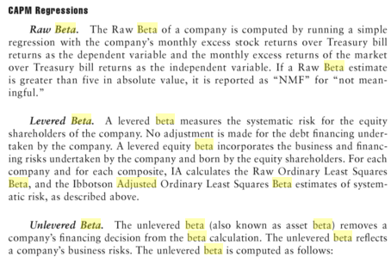
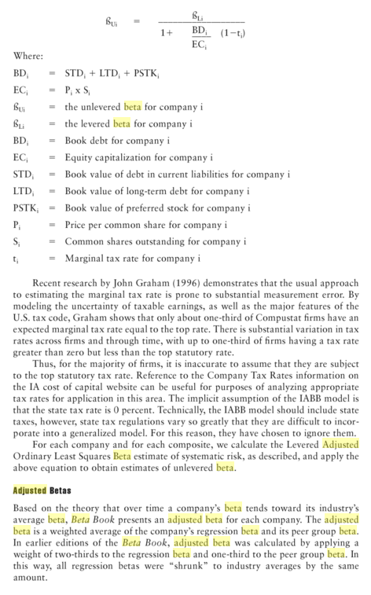
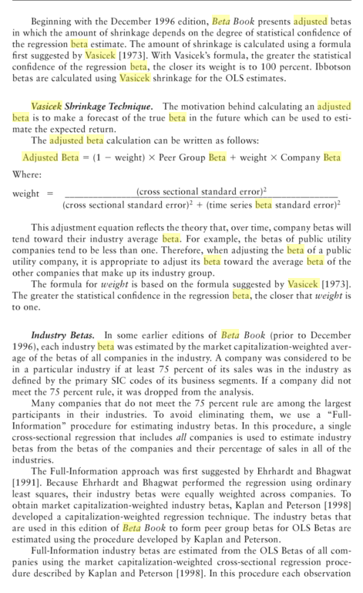
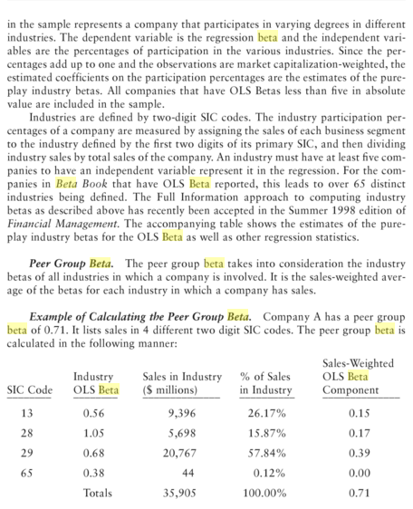
 | Beta Tahmini (Kaldıraçlı, Özkaynak)

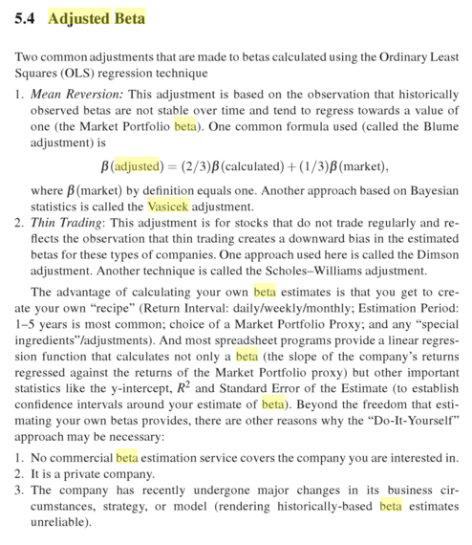
Beta
When using beta, there are a number of issues that you need to be aware of: (1) betas may change through time; (2) betas may be different depending on the direction of the market (i.e. betas may be greater for down moves in the market than for up moves); (3) the estimated beta will be biased if the security does not frequently trade; (4) the beta is not necessarily a complete measure of risk (you may need multiple betas).
Raw vs. adjusted beta
The beta of a stock can be presented as either an adjusted or raw beta. Raw beta, also known as historical beta, is obtained from linear regression based on the observed relationship between the security’s return (using historical data) and the returns on an index.
The adjusted beta is an estimate of a security’s future beta. It is initially derived from historical data, but is modified by the assumption that a security’s true beta will move towards the market average over time.
The formula used to adjust beta is: (0.67) x Raw Beta (0.205) + (0.33) x 1 = 0.470
 |  |  | Düzeltilmiş | Toplam |  |  | Vergi | Kaldıraçsız
 | Benzer Şirket | Ham Beta | Beta | Mali Borç | Özkaynak | B/Ö | Oranı | Beta
 | BRSAN | 0.85 | 0.90 | 25 | 50 | 50% | 20% | 0.64
 | BURCE | 0.56 | 0.71 | 35 | 50 | 70% | 20% | 0.45
 | CELHA | 0.87 | 0.91 | 40 | 80 | 50% | 20% | 0.65
 | ERBOS | 0.65 | 0.77 | 35 | 100 | 35% | 20% | 0.60
 | IZMDC | 0.75 | 0.83 | 75 | 50 | 150% | 20% | 0.38
 | Ortalama | 0.74 | 0.82 |  |  | 71% | 20% | 0.55

 |  | Toplam |  | Vergi
 |  | Borç | Özkaynak | Oranı | B/Ö
 | Şirket | 5,457 | 4,676 | 20% | 1.17
 | Tahmini Düzeltilmiş Beta |  |  |  | 1.05

 | Beta Tahmini (Kaldıraçlı, Özkaynak)

 | Yöntemler | Baz Dönem | 2016 | 2017 | 2018 | 2019 | 2020 | 2021 | 2022 | 2023 | 2024 | 2025
1 | Benzer Şirket Ham Beta Ortalaması | 0.74 | 0.74 | 0.74 | 0.74 | 0.74 | 0.74 | 0.74 | 0.74 | 0.74 | 0.74 | 0.74
2 | Benzer Şirket Düzeltilmiş Beta Ortalaması | 0.82 | 0.82 | 0.82 | 0.82 | 0.82 | 0.82 | 0.82 | 0.82 | 0.82 | 0.82 | 0.82
3 | Tahmini Düzeltilmiş Kaldıraçlı Beta | 1.05 | 1.05 | 1.05 | 1.05 | 1.05 | 1.05 | 1.05 | 1.05 | 1.05 | 1.05 | 1.05

 | Beta Tahmini | 3 | 1.05 | 1.05 | 1.05 | 1.05 | 1.05 | 1.05 | 1.05 | 1.05 | 1.05 | 1.05

CoD
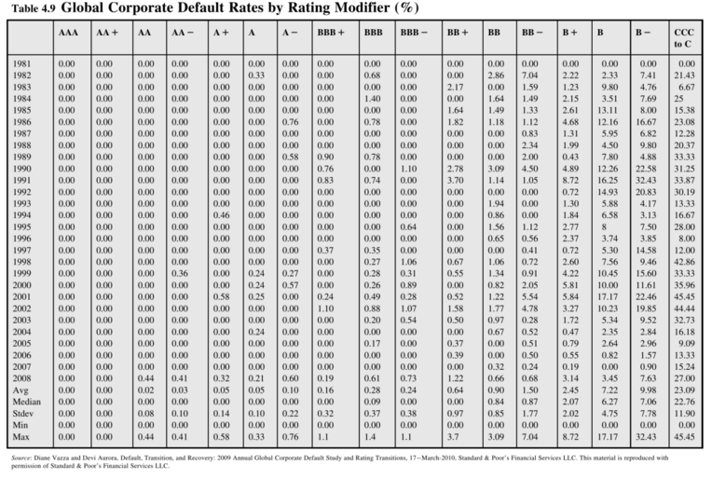
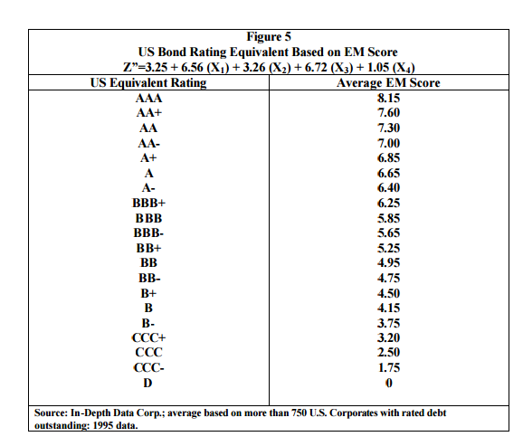
Sentetik Derecelendirme |  |  |  |  |  | ARCLK | PD | 12,575

Faktörler | Katsayı | 2013/12 | 2014/12 | 2015/12 | AraDönem | AraDönem
-Sabit | 3.25 | 3.25 | 3.25 | 3.25
-İşletme Sermayesi/Toplam Varlıklar | 6.56 | 0.31 | 0.33 | 0.30
-Dağıtılmamış Karlar/Toplam Varlıklar | 3.26 | 0.19 | 0.20 | 0.20
-FVÖK/Toplam Varlıklar | 6.72 | 0.08 | 0.08 | 0.08
-Özkaynak/Toplam Yükümlülükler | 1.05 | 0.57 | 0.55 | 0.52
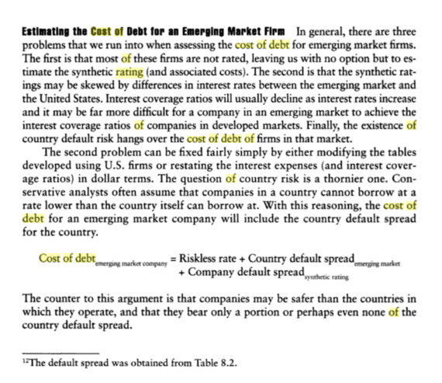
- Altman EM Z Score |  | 7.02 | 7.14 | 6.96

Rating Notu |  | A+ | A+ | A+
Tahmini Spread |  | 1.10% | 1.10% | 1.10%

 |  |  |  |  | Firma Ölçeği | 2

Rating | Spread |  |  |  |  | 1: Küçük Firma
D | 20.00% |  |  |  |  | 2: Büyük Firma
C | 16.00%
CC | 12.00%
CCC | 9.00%
B- | 7.50%
B | 6.50%
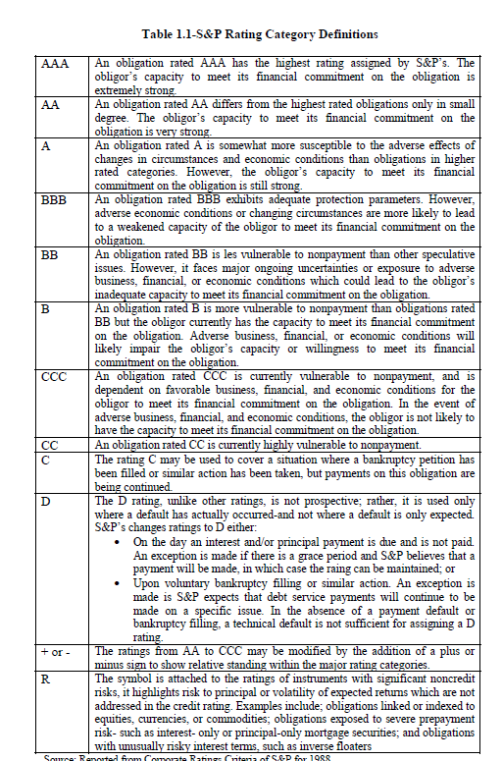
B+ | 5.50%
BB | 4.25%
BB+ | 3.25%
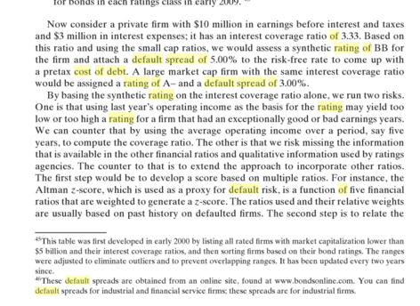
BBB | 2.25%
A- | 1.75%
A | 1.25%
A+ | 1.10%
AA | 1.00%
AAA | 0.75%

Rating | Spread
D | 20.00%
C | 16.00%
CC | 12.00%
CCC | 9.00%
B- | 7.50%
B | 6.50%
B+ | 5.50%
BB | 4.25%
BB+ | 3.25%
BBB | 2.25%
A- | 1.75%
A | 1.25%
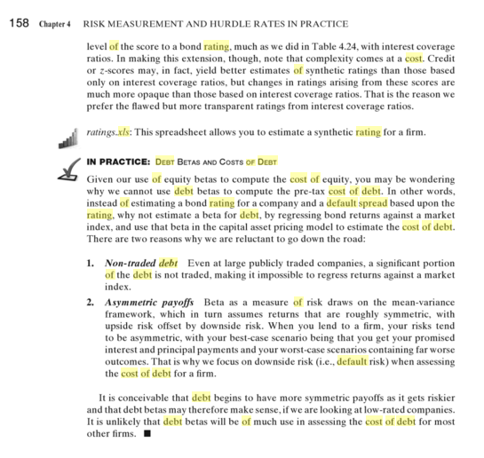
A+ | 1.10%
AA | 1.00%
AAA | 0.75%

 |  |  |  |  |  |  |  |  | CORPORATE DISTRESS PREDICTION MODELS IN A TURBULENT ECONOMIC AND BASEL II ENVIRONMENT
 |  |  |  |  |  |  |  |  | Edward I. Altman*, 2002

Oku
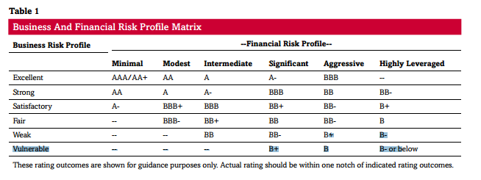
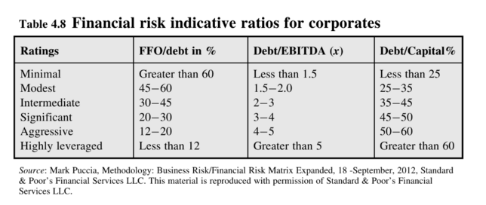

Funds from operations (FFO)
Debt/Capital % | Toplam Mali Borç/(Özkaynak+Top.Mali Borç)

FFO (funds from operations): EBITDA, minus net interest expense minus current tax expense (plus or minus all applicable adjustments).
Net Dönem Karı+Amortisman Gideri

